Тележки и корзинки
 | Наименование | Модель | Объем (л.) | Размеры, мм. (ДхШхВ) | Характеристики |  | Цена,р./шт.
 |  |  |  |  | Детские сиденья | Поддон
Тележки покупательские
Серия Budget (колеса 100 мм. ПВХ)
 | Тележка покупательская STA (азиатский тип) | STA060PR-XX Budget | 60 | 725х450х950 | нет | нет | 1,900
 |  | STA060PR-BX Budget | 60 | 725х450х950 | да | нет | 2,100
 |  | STA080PR-XX Budget | 80 | 780x510x950 | нет | нет | 2,550
 |  | STA080PR-BX Budget | 80 | 780x510x950 | да | нет | 2,700
 |  | STA100PR-XX Budget | 100 | 850x510x940 | нет | нет | 2,700
 |  | STA100PR-BX Budget | 100 | 850x510x940 | да | нет | 2,900
Серия Standard (колеса 100 и 125 мм. полиуретан)
 | Тележка покупательская STA (азиатский тип). | STA060PR-XX | 60 | 725х450х950 | нет | нет | 1,970
 |  | STA060PR-BX | 60 | 725х450х950 | да | нет | 2,140
 |  | STA080PR-XX | 80 | 780x510x950 | нет | нет | 2,640
 |  | STA0800PR-BX | 80 | 780x510x950 | да | нет | 2,800
 |  | STA100PR-XX | 100 | 850x510x940 | нет | нет | 2,950
 |  | STA100PR-BX | 100 | 850x510x940 | да | нет | 3,100
 | Тележка покупательская STA (азиатский тип) | STA125PR-BT | 125 | 880х550х980 | да | да | 4,240
 |  | STA125PR-BX | 125 | 880х550х980 |  | нет | 4,150
 |  | STA150PR-BT | 150 | 1000х550х980 | да | да | 4,850
 |  | STA150PR-BX | 150 | 1000х550х980 |  | нет | 4,760
 |  | STA150PR-XX | 150 | 1000х550х980 | нет | нет | 4,620
 |  | STA180PR-BT | 180 | 1010х590х1020 | да | да | 5,160
 |  | STA180PR-BX | 180 | 1010х590х1020 |  | нет | 5,000
 |  | STA240PR-BT | 240 | 1100x590x1070 | да | да | 5,670
 |  | STA240PR-BX | 240 | 1100x590x1070 |  | нет | 5,590
 | Тележка покупательская STE (европейский тип) | STE100PR-ХX | 100 | 850х560х950 | нет | нет | 2,780
 |  | STE100PR-BX | 100 | 850х560х950 | да | нет | 2,920
 |  | STE125PR-BX | 125 | 880х580х880 |  | нет | 3,960
 |  | STE150PR-BX | 150 | 1000х580х990 |  | нет | 4,520
 |  | STE180PR-BX | 180 | 1010х595х1030 |  | нет | 4,760
 |  | STE240PR-BX | 240 | 1100x600x1070 |  | нет | 5,370
Серия Mall (колеса 100 и 125 мм. для траволатора)
 | Тележка покупательская STA (азиатский тип) | STA060PR-XX Mall | 60 | 725х450х950 | нет | нет | 2,800
 |  | STA060PR-BX Mall | 60 | 725х450х950 | да | нет | 2,960
 |  | STA080PR-XX Mall | 80 | 780х510х950 | нет | нет | 3,350
 |  | STA080PR-BX Mall | 80 | 780х510х950 | да | нет | 3,450
 |  | STA100PR-XX Mall | 100 | 850х510х940 | нет | нет | 3,650
 |  | STA100PR-BX Mall | 100 | 850х510х940 | да | нет | 3,790
 | Тележка покупательская STA (азиатский тип) | STA125PR-BT Mall | 125 | 880х550х980 | да | да | 4,830
 |  | STA125PR-BX Mall | 125 | 880х550х980 |  | нет | 4,740
 |  | STA150PR-BT Mall | 150 | 1000х550х980 | да | да | 5,440
 |  | STA150PR-BX Mall | 150 | 1000х550х980 |  | нет | 5,350
 |  | STA150PR-XX Mall | 150 | 1000х550х980 | нет | нет | 5,210
 |  | STA180PR-BT Mall | 180 | 1010х590х1020 | да | да | 5,500
 |  | STA180PR-BX Mall | 180 | 1010х590х1020 |  | нет | 5,430
 |  | STA240PR-BT Mall | 240 | 1100x590x1070 | да | да | 6,130
 |  | STA240PR-BX Mall | 240 | 1100x590x1070 |  | нет | 6,040
 | Тележка покупательская STE (европейский тип) | STE100PR-ХX Mall | 100 | 850х560х950 | нет | нет | 3,650
 |  | STE100РR-BX Mall | 100 | 850х560х950 | да | нет | 3,780
 |  | STE125PR-BX Mall | 125 | 880х580х880 | да | нет | 4,570
 |  | STE150PR-BX Mall | 150 | 1000х580х990 | да | нет | 4,970
 |  | STE180PR-BX Mall | 180 | 1010х595х1030 | да | нет | 5,090
 |  | STE240PR-BX Mall | 250 | 1100x600x1070 | да | нет | 5,580
Тележки грузовые
 | Наименование | Модель | Объем (л.) | Размеры, мм. (ДхШхВ) | Характеристики |  | Цена,р./шт.

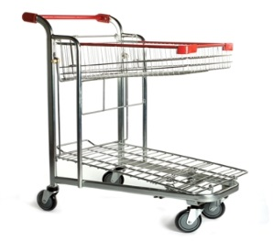 | Тележка грузовая | HDT30-PR | - | 980х580х1090 | Оцинкованная сталь с двойным слоем полимерного защитного лака, поворотные полиуретановые колеса 125 мм., складывающаяся верхняя секция для модели HDT30. Цвет красный. |  | 6870

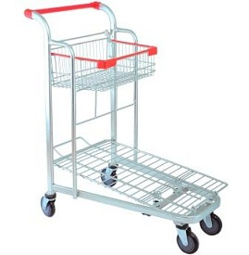 | Тележка грузовая | HDT70-PR | - | 980х580х1090 | Оцинкованная сталь с двойным слоем полимерного защитного лака, поворотные полиуретановые колеса 125 мм., складывающаяся верхняя секция для модели HDT30. Цвет красный. |  | по запросу

 | Тележка грузовая | HDT55-PR | - | 1500х720х980 | Особо прочная конструкция, способная выдерживать вес до 500 кг. Дополнительное 5-е колесо для модели HDT55-PR. |  | 11700

 | Тележка грузовая | HDT10-PR | - | 860х590х1000 | Платформенная тележка для перевозки длинномерных грузов. Комплектуется 125 мм. усиленными резиновыми поворотными колесами |  | 7510

 | Тележка грузовая | HDT11-PR | - | 1070х675х1100 | Универсальная грузовая тележка с платформой из противоскользящей бакелитовой фанеры. Комплектуется 125 мм. усиленными резиновыми поворотными колесами. |  | 9940

 | Тележка для длинномерных грузов | HDT20 | - | 1500х750х1050 | Предназначена для перевозки крупногабаритных длинномерных грузов. Высокая наклонная стенка тележки позволяет безопасно перевозить большие листы фанеры, гипсокартона, стекла и т.д. Оснащена поворотными резиновыми |  | 12560

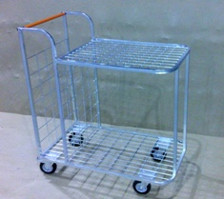 | Тележка грузовая | HDT40 | - | 960х600х1100 | Тележка грузовая Два горизонтальных уровня, жестко скрепленных между собой. Дополнительный вертикальный отсек для плоских коробок. Четыре усиленных поворотных колеса из термопластичной резины. Одно колесо оборудовано тормозом. Цвет оранжевый. |  | 6230

 | Тележка грузовая | STB300-PR | 300 | 950x660x750 | Оцинкованная сталь с двойным слоем полимерного защитного лака, задние поворотные колеса со стопором. Объем корзины – 300 л. Цвет красный. |  | 5970

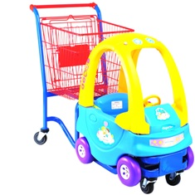 | Детская тележка - автомобиль | STC02-BY | - | 1280х580х1010 | Качественный и яркий дизайн пластикового корпуса; отличная управляемость благодаря 5-му колесу; прочная трубчатая рама; 3 объемных корзины для модели STC03. Цвета синий, желтый. |  | 21340

 |  | STC03-BY |  | 1280х580х1080 |  |  | 22300

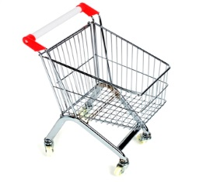 | Тележка покупательская детская | STK20-CR | 20 | 980х580х1099 | Хромированная сталь, поворотные колеса ПВХ. При необходимости комплектуется флажком (см. аксессуары). Цвета: Красный Синий Желтый Зеленый Оранж. Серый |  | 1690

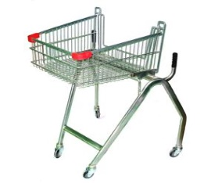 | Тележка покуательская для инвалидов | TFD-RD | 70 | 980х580х1100 | Тележка специально предназначена для использования инвалидами-колясочниками. Цвет красный. |  | 7490

Корзинки покупательские
 | Наименование | Модель | Объем (л.) | Размеры, мм. (ДхШхВ) | Характеристики |  | Цена,р./шт.

 | Корзиняка покупательская | SB20-ZR | 20 | 400х285х190 | Цинк, 2литые ручки ПВХ |  | 220
 |  | SB22-ZR | 22 | 450х320х200 |  |  | по запросу
 |  | SB22-CRC | 22 | 450х320х200 | Хром 2 литые ручки ПВХ + уголки |  | 280
 |  | SB10-CR | 10 | 355х250х170 | Хром 2 литые ручки ПВХ |  | 255
 | Корзиняка покупательская | SBP27-RD | 27 | 485x330x240 | Легкая и прочная корзина из ударопрочного пластика с двумя ручками черного цвета |  | 290

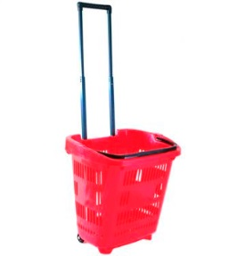 | Корзиняка покупательская на 2 колесиках | PBT34-RD | 34 | 460х320х400 | Пластиковая корзина-тележка на колесах объемом 34 л. отвечает последним тенденциям на рынке прикассового торгового оборудования. Оснащена телескопической металлической ручкой для перемещения по полу и пластиковой ручкой для ношения и подъема корзины. |  | 965

 | Корзина-тележка на 4 колесах пластиковая | PBT45-RD | 45 | 600х390х400 | Пластиковая корзина-тележка увеличенного объема на 4х поворотных колесах. Складная ручка позволяет легко перемещать ее по торговому залу. Вторая ручка обеспечивает легкость переноски и штабелирования. Отличное сочетание маневренности и вместимости. |  | 965

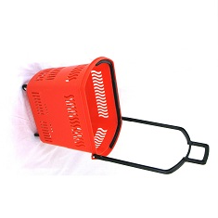 | Корзина-тележка на 4 колесах пластиковая | PBT30-RD | 30 | 600х340х375 | Компактная пластиковая корзина-тележка на 4х поворотных колесах. Складная ручка позволяет легко перемещать ее по торговому залу. Вторая ручка обеспечивает легкость переноски и штабелирования. Отличное сочетание компактности и маневренности. |  | 851

Подставки под корзины
 | Наименование | Модель | Объем (л.) | Размеры, мм. (ДхШхВ) | Характеристики |  | Цена,р./шт.

 | Подставка под корзины универсальная | BH-1 |  | 450х320х215 | Оцинкованная сталь, подходит как для пластиковых корзин 20 и 27 л., так и для металлических корзин от 10 до 27 л. |  | 485

 | Подставка под корзины на колесах | BH-3 |  | 440x315x250 | Оцинкованная сталь, подходит как для пластиковых корзин 20 и 27 л., так и для металлических корзин от 10 до 27 л. |  | 1080

 | Подставка под корзины на колесах с ручкой | BH-4 |  | 470х330х800 | Оцинкованная сталь, подходит для пластиковых корзин 20 л., и металлических корзин от 10 до 27 л. Оснащена высокой ручкой для удобства перемещения в торговом зале. |  | 1250

 | Тележка-подставка для двух корзин | TBF5-RD |  | 650x430x920 | Подходит как для металлических корзин 20 и 22 л., так и для пластиковых корзин 20 и 27 л. Благодаря небольшому размеру и весу, обладают высокой маневренностью и занимают малую площадь в магазине. Прочная стальная конструкция обеспечивает длительность использования. |  | 1995

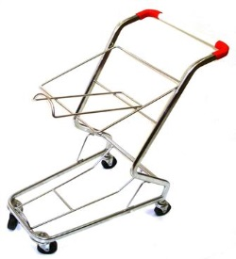 | Тележка-подставка для двух корзин | TBF6-RD |  | 650x430x920 | Подходит как для металлических корзин 20 и 22 л., так и для пластиковых корзин 20 и 27 л. Благодаря небольшому размеру и весу, обладают высокой маневренностью и занимают малую площадь в магазине. Прочная стальная конструкция обеспечивает длительность использования. |  | 1940

